RESA
Tarifs périodiques de distribution de gaz naturel |  |  |  |  |  | - Prélèvement - |  |  |  | RESA

Période de validité : |  |  | du 01.01.2024 au 31.12.2024

 |  |  |  |  | Code EDIEL | CLIENTS NON TELEMESURES |  |  |  | CLIENTS TELEMESURES
 |  |  |  |  |  | T1 | T2 | T3 | T4 | T5 | T6 | CNG
 |  |  |  |  |  | Consommation annuelle (kWh)
 |  |  |  |  |  | 0 - 5 000 | 5 001 - 150 000 | 150 001 - 1 000 000 | > 1 000 000 | < 10 000 000 | > 10 000 000
 | I. Tarif pour l'utilisation du réseau de distribution
 |  | Capacité |  | (EUR/kW/an) | G140 |  |  |  |  | 0.3042100 | 0.3042100
 |  | Fixe |  | (EUR/an) | G140 | 31.48 | 111.10 | 876.41 | 3,887.10 | 3,889.16 | 3,889.16 | 4,947.96
 |  | Proportionnel |  | (EUR/kWh) | G140 | 0.0269553 | 0.0110312 | 0.0081292 | 0.0039718 | 0.0025817 | 0.0003328 | 0.0053349

 | II. Tarif pour les obligations de service public |  |  | (EUR/kWh) | G145 | 0.0032180 | 0.0032180 | 0.0032180 | 0.0000000 | 0.0000000 | 0.0000000 | 0.0000000

 | III.Tarif pour les surcharges
 |  | Redevances de voirie |  | (EUR/kWh) | G861 | 0.0019100 | 0.0019100 | 0.0025294 | 0.0004524 | 0.0004524 | 0.0001617 | 0.0009100
 |  | Impôt sur les sociétés |  | (EUR/kWh) | G850 | 0.0016287 | 0.0016287 | 0.0016287 | 0.0003446 | 0.0003446 | 0.0001359 | 0.0000902
 |  | Autres impôts locaux, provinciaux ou régionaux |  | (EUR/kWh) | G860 | 0.0000000 | 0.0000000 | 0.0000000 | 0.0000000 | 0.0000000 | 0.0000000 | 0.0000000

 | IV. Tarif pour les soldes régulatoires |  |  | (EUR/kWh) | G410 | 0.0012569 | 0.0012569 | 0.0012569 | 0.0003799 | 0.0003799 | 0.0000582 | 0.0000000

 | Modalités d'application et de facturation :
 | Modalités d'affectation
 | L’utilisateur, en mode relevé annuel, sera affecté à une catégorie tarifaire T1, T2, T3 ou T4 en fonction de son dernier EAV(1) calculé. La valeur de l’EAV n’est notamment calculée que si l’historique des relevés lus couvre une période d’au moins 330 jours pour un point occupé et 220 jours pour un point inoccupé. La valeur de l’EAV n’est jamais calculée lors d’un move out(2). Un nouvel utilisateur en relevé annuel (move-in(3)) sera affecté par défaut à la catégorie tarifaire qui correspond à la moyenne GRD pour son profil RLP(4).
 | L'utilisateur, équipé d'un compteur digital, et ayant opté pour une fréquence de facturation annuelle, sera affecté à une catégorie tarifaire T1, T2, T3 ou T4 en fonction de son dernier EAV(1) calculé. La valeur de l’EAV n’est notamment calculée que si l’historique des relevés lus couvre une période d’au moins 330 jours pour un point occupé et 220 jours pour un point inoccupé. La valeur de l’EAV n’est jamais calculée lors d’un move out(2). Un nouvel utilisateur (move-in(3)), équipé d'un compteur digital, sera affecté par défaut à la catégorie tarifaire qui correspond à la moyenne GRD pour son profil RLP(4).
 | L’utilisateur, en mode relevé mensuel, sera affecté à une catégorie tarifaire T1, T2, T3 ou T4 lors du relevé périodique du mois de consommation de janvier, sur base de sa consommation mesurée durant l’année calendrier précédente (extrapolée à un an en cas d’historique incomplet mais supérieur à 90 jours) et cette affectation sera d’application jusqu’au prochain re-calcul de la catégorie tarifaire. Un nouvel utilisateur en relevé mensuel (move In(3)) sera par défaut affecté à une catégorie tarifaire T2. Le client pourra toutefois être affecté à une autre catégorie tarifaire s’il en fait la demande explicite tout en fournissant la preuve de sa consommation annuelle. Dans ce cas, ce tarif sera d’application pour l’année calendrier en cours avec effet rétroactif.
 | L'utilisateur, équipé d'un compteur digital, et ayant opté pour une fréquence de facturation mensuelle, sera affecté à une catégorie tarifaire T1, T2, T3 ou T4 lors du mois de consommation de janvier, sur base de sa consommation la plus récemment mesurée extrapolée à un an. Cette affectation sera d'application jusqu'au prochain re-calcul de la catégorie tarifaire. Un nouvel utilisateur (move-in(3)), équipé d'un compteur digital, et ayant opté pour une fréquence de facturation mensuelle, sera affecté par défaut à la catégorie tarifaire qui correspond à la moyenne GRD pour son profil RLP(4).
 | L’utilisateur, en mode relevé horaire, sera affecté à une catégorie tarifaire T5 ou T6 lors du relevé périodique du mois de consommation de janvier, sur base de sa consommation mesurée durant l’année calendrier précédente (extrapolée à un an en cas d’historique incomplet mais supérieur à 90 jours) et cette affectation sera d’application jusqu’au prochain re-calcul de la catégorie tarifaire. Un nouvel utilisateur en relevé horaire (move-in(3), customer switch(5) ou combined switch(6)) sera affecté par défaut à la catégorie tarifaire T6. Le client pourra toutefois être affecté à une autre catégorie tarifaire s’il en fait la demande explicite tout en fournissant la preuve de sa consommation annuelle. Dans ce cas, ce tarif sera d’application pour l’année calendrier en cours avec effet rétroactif. La station-service qui commercialise du gaz naturel comprimé (CNG) sera affectée à la catégorie tarifaire T0 quelle que soit sa consommation.

 | En cas de changement de mode de relevé, une catégorie tarifaire est attribuée par défaut : • Passage de relevé annuel vers relevé smart : Détermination du code tarifaire sur base de l'EAV. En absence d'EAV, conservation du code tarifaire ; • Passage de relevé annuel vers relevé mensuel : Conservation du code tarifaire déterminé dans la période de relève annuelle ; • Passage de relevé annuel vers relevé horaire : T6 ; • Passage de relevé mensuel vers relevé horaire : T6 ; • Passage de relevé mensuel vers relevé smart : Détermination du code tarifaire sur base de l'EAV. En absence d' EAV, conservation du code tarifaire ; • Passage de relevé mensuel vers relevé annuel : Détermination du code tarifaire sur base de l'EAV. En absence d'EAV, conservation du code tarifaire ; • Passage de relevé horaire vers relevé mensuel : T4 ; • Passage de relevé horaire vers relevé annuel : T4.

 | L'utilisateur CNG sera affecté en toute circonstance à la catégorie tarifaire CNG.
 | Modalités de facturation
 | En cas de révision de la catégorie tarifaire d'un utilisateur en mode relevé annuel, elle sera appliquée rétroactivement dès le début de la dernière période facturée. La facturation des kWh sera répartie sur les différentes périodes tarifaires sur base du RLP(4) et du FCC(7). En ce qui concerne la facturation du terme fixe, le tarif annuel doit être calculé au prorata du nombre de jours que comporte la période concernée.
 | En cas de révision de la catégorie tarifaire d'un utilisateur, équipé d'un compteur digital, et ayant opté pour une fréquence de facturation annuelle, elle sera appliquée rétroactivement dès le début de la dernière période facturée. La facturation des kWh sera répartie sur les différentes périodes tarifaires sur base des volumes mensuels si ils sont disponibles. En l'absence de volumes mensuels, sur base du RLP(4) et du FCC(7). En ce qui concerne la facturation du terme fixe, le tarif annuel doit être calculé au prorata du nombre de jours que comporte la période concernée.
 | Les kWh mesurés de l’utilisateur, en mode de relevé mensuel, seront facturés définitivement tous les mois au tarif qui lui a été attribué pour l'année calendrier en cours. Une rectification rétroactive pour l'année calendrier en cours sera cependant engendrée dans le cas d’une rectification du tarif à la demande du client répondant aux modalités reprises dans les modalités d’affectation. Le terme fixe sera calculé au prorata du nombre de jours que comporte la période concernée.
 | Les kWh mesurés de l’utilisateur, équipé d'un compteur digital, et ayant opté pour une fréquence de facturation mensuelle, seront facturés définitivement tous les mois au tarif qui lui a été attribué pour l'année calendrier en cours. Une rectification rétroactive pour l'année calendrier en cours sera cependant engendrée dans le cas d’une rectification du tarif à la demande du client répondant aux modalités reprises dans les modalités d’affectation. Le terme fixe sera calculé au prorata du nombre de jours que comporte la période concernée.
 | Les kWh et les capacités mesurés des utilisateurs, en mode de relevé horaire, seront facturés définitivement tous les mois au tarif qui leur a été attribué pour l’année calendrier en cours. Une rectification rétroactive pour l'année calendrier en cours sera cependant engendrée dans le cas d’une rectification du tarif à la demande du client répondant aux modalités reprises dans les modalités d’affectation. Le terme capacitaire et le terme fixe seront calculés au prorata du nombre de jours que comporte la période concernée.
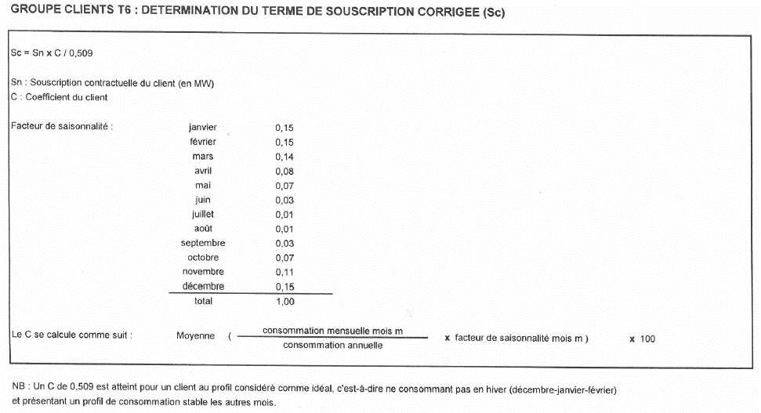
 | La capacité (kW) facturée est calculée sur la base de la souscription corrigée (Sc) déterminée individuellement pour chaque URD de type T6. La souscription corrigée est obtenue sur base de la souscription contractuelle du client et de la méthode de calcul exposée ci-dessous :

 | (1) EAV = Volume Annuel Estimé
 | (2) Move-out = scellement du point de fourniture
 | (3) Move-in = ouverture du point de fourniture
 | (4) RLP = Real Load Profiles (EN) = Profils Types de Consommation (FR)
 | (5) Customer switch = changement de client sur un point de fourniture
 | (6) Combined switch = changement simultané de client et de fournisseur sur un point de fourniture
 | (7) FCC = Facteur de Correction Climatique déterminé au niveau fédéral par Fluxys (sur base horaire/jour) dans le but de minimiser l’impact des facteurs climatiques sur les consommations standardisées.

